hollow knight
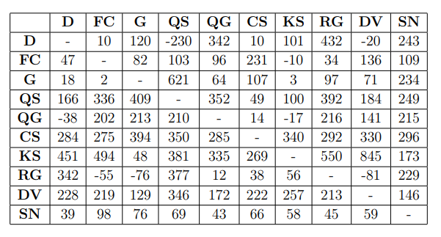
hollow knight |  | Poner en cada cuadricula la relacion geo ganado ÷ riesgo que hay entre zona A-B |  |  |  |  | Reglas
 |  | Una zona con mucho geo y poco riesgo debe ser positiva y alta. |  |  |  |  | Deben haber mas zonas con relacion positiva que negativa
 |  | Una zona con igual geo y riesgo debe ser cerca de 0 (nunca 0) |  |  |  |  | El camino de vuelta (B-A) no necesariamente es el mismo que el de ida (A-B)
 |  | Una zona con poco geo y mucho riesgo debe ser negativa. |  |  |  |  | Greenpath (G) to Forgotten Crossroads (FC) debe tener un geo/riesgo menor que el 3,2% del menor de todos los valores positivos, menor a => |  |  |  |  |  |  | 4.84

 | Traduccion |  |  |  | Punto final / Llegada
 | Dirtmouth (D). | Bocasucia |  |  | Dirtmouth (D). | Forgotten Crossroads (FC) | Greenpath (G) | Queen’s Station (QS) | Queen’s Garden’s (QG) | City Storerooms (CS) | King’s Station (KS) | Resting Grounds (RG) | Distant Village (DV) | Stag Nest (NS)
 | Forgotten Crossroads (FC) | Cruces olvidados | Punto inicial / Partida | Dirtmouth (D). | - | 20 | 37 | -17 | -5 | 16 | 39 | 10 | -52 | -23
 | Greenpath (G) | Sendero Verde |  | Forgotten Crossroads (FC) | 10 | - | 15 | -10 | -12 | 30 | 35 | 10 | -50 | -19
 | Queen’s Station (QS) | Estacion de la Reina |  | Greenpath (G) | 41 | 30 | - | 22 | -30 | 46 | 53 | 25 | -30 | -27
 | Queen’s Garden’s (QG) | Jardines de la Reina |  | Queen’s Station (QS) | 19 | 18 | 5 | - | 20 | 32 | 24 | 20 | -20 | -17
 | City Storerooms (CS) | Almacenes de la Ciudad |  | Queen’s Garden’s (QG) | 52 | 49 | -25 | 16 | - | 42 | 62 | 56 | -40 | -35
 | King’s Station (KS) | Estacion del Rey |  | City Storerooms (CS) | 13 | 25 | -10 | 18 | 42 | - | 45 | 25 | -62 | -59
 | Resting Grounds (RG) | Tierras de Reposo |  | King’s Station (KS) | 22 | 20 | 53 | 25 | 42 | 35 | - | 5 | 20 | 25
 | Distant Village (DV) | Pueblo Distante |  | Resting Grounds (RG) | 20 | 18 | 47 | 37 | 42 | 20 | 10 | - | 24 | 30
 | Stag Nest (NS) | Nido de Ciervos |  | Distant Village (DV) | 65 | 63 | 49 | 17 | 40 | -15 | -20 | -22 | - | -20
 |  |  |  | Stag Nest (NS) | 60 | 58 | 44 | 12 | 37 | -17 | -23 | -26 | -20 | -

 | Exemplo

